Frēz. MDF pasut.lapa 13.07.2021
Pasūtījuma lapa frēzētām MDF fasādēm |  |  |  |  |  |  |  |  |  | Pasūtījuma Nr.:
Pasūtītājs: |  |  |  |  |  |  |  |  |  | Tālr:
Klienta kartes Nr. |  |  |  |  |  |  |  |  |  | E-pasts:
Pasūtījuma datums: |  |  |  |  | Zāģēšanas datums: |  |  |  |  | Izpildes datums:
Saņemšanas datums: |  |  |  |  |  |  |  |  |  | Iepakot: |  |  | Jā
Piegādes adrese (transportēšana līdz objektam!):

18mm
mm*
18mm
mm*
Pamatmateriāls
Laminēta MDF ar gruntēšanas folliju no abām pusēm: |  |  |  |  |  |  |  | biezums: |  |  |  |  | Nepieciešamo biezumu atzīmēt. *Ja izvēlētais biezums nav 18mm, jautāt klientu apkalpošanas speciālistam, vai pasūtījumu iespējams izpildīt.
Vienpusēji laminēts MDF: |  |  |  | Artikuls: |  |  |  | biezums:
18mm
mm*
MDF |  | Artikuls: |  |  |  |  |  | biezums:


1.frēzējumu grupa |  |  | KF01; KF02; KF03 |  |  |  |  |  |  | Frēzējumi ar stiklu: |  |  | "KF01-S" - "KF27-S"
2.frēzējumu grupa |  |  | KF04-KF06*6;*7; KF07*4; KF24 - KF26 |  |  |  |  |  |  | Frēzējumiem minimālos un maksimālos izmērus skatīt katalogā: "Frēzētu MDF fasāžu katalogs 2021". https://attelsr.lv/uploads/attachment/file/34877/frezetas_mdf_fasades_katalogs_16.06.2021.pdf
3.frēzējumu grupa |  |  | KF08; KF09; KF10-KF14*5-KF19*5; KF20*5; KF21
4.frēzējumu grupa |  |  | KF17, KF22, KF23, KF27H*2;*6; KF27V*2;*6; KF28*3;*4

Nr. | CNC*8 | Frēzējuma kods |  | Frēzējums stiklam (Ir/Nav) | Augstums (mm), max 3200mm |  | Platums (mm), max 1550mm |  | Skaits, gab. |  | *2 Ja fasādei ar frēzējumu KF27H; KF27V paredzēts iestrādāt urbumus un frēzējumus dziļumā virs 10mm, tad izmanto MDF 22 mm biezumā.

1 |  |  |  |  |  |  |  |  |  |  | *3 Frēzējumam KF28 frēzējums stiklam nav iespējams.
2 |  |  |  |  |  |  |  |  |  |  | *4 Frēzējumiem KF07 un KF28 jānorāda frēzējuma virziens (Labais "L" vai Kreisais "K").
3 |  |  |  |  |  |  |  |  |  |  | *5 Frēzējumiem KF14; KF19; KF20 fasādes izmērs platumā mainās ar soli 50mm: 247; 297; 347; 397; 447; 497; 547; 597; 647; 697; 747; 797; 847; 897; 947; 997; 1047.
4
5 |  |  |  |  |  |  |  |  |  |  | *6 Frēzējumiem KF06; KF27H; KF27V nepieciešams zīmēt izklājumu.
6 |  |  |  |  |  |  |  |  |  |  | *7 Frēzējumiem KF06 frēzējumu solis var tikt mainīts pēc klienta pieparasījuma
7
8
9
10
11
12
13
14

MDF fasāžu izklājums

CNC*8 - ja detaļai nepieciešama papildus apstrāde: urbumu urbšana, frēzēšana. Detaļām izmēru pielaide garumā un platumā: +/-0.5mm. Pielaide urbumu dziļumam: +0.5/-0mm. Pieļaujamā nobīde starp urbumu centriem: +/-0.3mm |  |  |  |  |  | Urbumu skaits, gab.: |  |  |  |  |  | Zāģēšana, m:
 |  |  |  |  |  | Viru urbumi, gab.: |  |  |  |  |  | Detaļu laukums, m2:
 |  |  |  |  |  | Detaļas ar urbumiem, gab.: |  |  |  |  |  | Paraksts_____________________
“Pasūtījumu apstiprinu. Izmēri, materiāli, MDF frēzējuma kodi pierakstīti precīzi. “ Ar frēzējumu minimāliem un maksimāliem izmēriem "Frēzētu MDF fasāžu katalogs 2021" katalogā iepazinos. Pretenzijas par pasūtījumu izpildes kvalitāti pieņem 2 nedēļu laikā no pasūtījuma saņemšanas brīža! Ja pasūtījums netiks izņemts 2 nedēļu laikā no izpildes datuma, tas tiks likvidēts!

Frezetas MDF fasades 13.07.2021
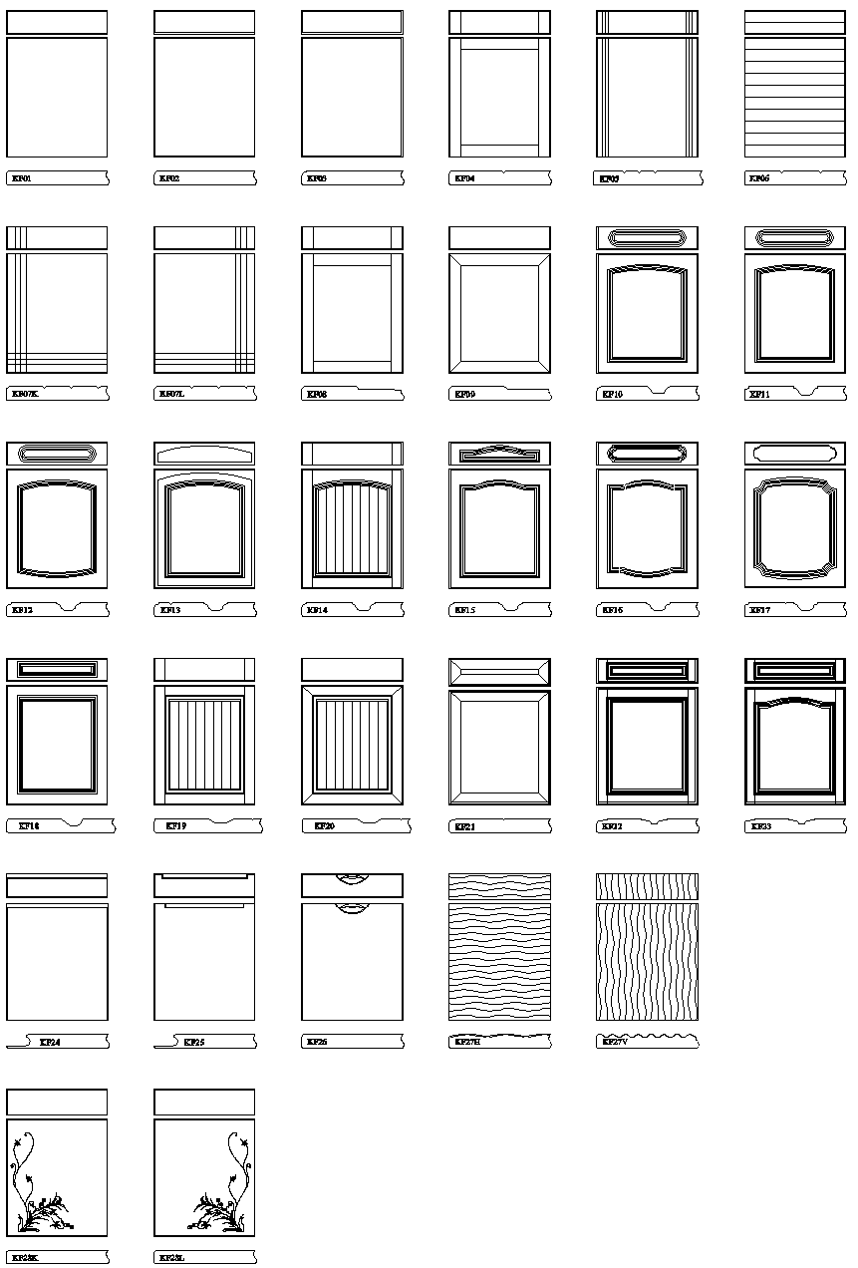
 |  |  |  | Pēdējās izmaiņas veiktas: 13.07.2021.
Frēzētas MDF fasādes

Ražojam mēbeļu fasāžu sagataves pēc individuāliem izmēriem.

Fasāžu frēzējumu grupa | Frēzējuma veidi MDF fasādēm* | Frēzēšanas cena | Frēzējumiem minimālos un maksimālos izmērus skatīt katalogā: "Frēzētu MDF fasāžu katalogs 2021". https://attelsr.lv/uploads/attachment/file/34877/frezetas_mdf_fasades_katalogs_16.06.2021.pdf
1. grupa | KF01; KF02; KF03 | 10 EUR/m2
2. grupa | KF04; KF05; KF06*6;*7; KF07*4 KF24; KF25; KF26 | 14 EUR/m2
3. grupa | KF08; KF09; KF10; KF11; KF12; KF13; KF14*5; KF15; KF16; KF18; KF19*5; KF20*5; KF21; | 17 EUR/m2
4. grupa | KF17; KF22; KF23; KF27H*2:*6; KF27V*2:*6; KF28*3;*4 | 20 EUR/m2

 | Kā pamatmateriālu izmanto:
 | Laminēta MDF ar gruntēšanas folliju no abām pusēm 18mm* |  | Aktuālās pamatmateriālu cenas skatīt: https://www.attelsr.lv/p/1618
 | Laminēta MDF ar gruntēšanas folliju no abām pusēm 22mm*2

* | Ja izvēlētais biezums nav 18mm, jautāt klientu apkalpošanas speciālistam, vai pasūtījumu iespējams izpildīt.
*2 | Ja fasādei ar frēzējumu KF27H; KF27V paredzēts iestrādāt urbumus un frēzējumus dziļumā virs 10mm, tad tiek izmantots MDF 22 mm biezumā.

*3 | Frēzējumam KF28 frēzējums stiklam nav iespējams.
*4 | Frēzējumiem KF07 un KF28 jānorāda frēzējuma virziens (Labais "L" vai Kreisais "K").
*5 | Frēzējumiem KF14; KF19; KF20 fasādes izmērs platumā mainās ar soli 50mm: 247; 297; 347; 397; 447; 497; 547; 597; 647; 697; 747; 797; 847; 897; 947; 997; 1047.
*6 | Frēzējumiem KF06; KF27H; KF27V nepieciešams zīmēt izklājumu.
*7 | Frēzējumiem KF06 frēzējumu soli var mainīt pēc klienta vēlmēm.

Visas cenas norādītas bez PVN.
Norādītās cenas var tikt mainītas bez iepriekšēja brīdinājuma! Aktuālo cenu informāciju skatīt www.attelsr.lv

Frēzējuma veidi MDF fasādēm

